Sheet1
购买编号 | 订单编号 | 运单编号 | 收件人 | 收货地邮编 | 收件人电话 | 收件省份 (Province) | 收件城市 City) | 收件地区 (Area) | 收件详细地址 | 重量KG | 体积 | 代收货款 | 货物类型 | 备注 | 中文品名 | 英文品名 | 件数 | 申报价值 | 申报价值币别 | 打包信息 | 件数 | 打包信息 | 条形码
UD000BN | 22336723903828 |  | Kecha Kemtham (1 Set) | 10530 | 66818215166 | Bangkok | Nong Chok 10530 |  | นายเกช เข็มทำ (ร้านสุวรรณภูมิอาหารสัตว์) 5/6 ม.5 ถนนสังฆสัติสุข แขวงกระทุ่มราย เขตหนองจอก กรุงเทพฯ 10530 โทร0818215166 |  |  | 489 | 普货 |  | 嫁接剪 | Grafting scissors | 1 | 489 | THB | Set/1 | 1 | 嫁接剪 | 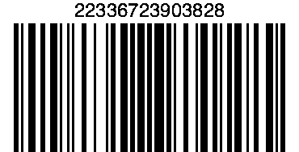
UD000BN | 22336723903720 |  | สมศักดิ์ ไชนสุด (2 Set) | 71240 | 66909933879 | Kanchanaburi | Sangkhla Buri 71240 |  | สภ.สังขละบุรี ม.3 ต.หนองลู อ.สังขละบุรี จ.กาญจนบุรี 71240 |  |  | 898 | 普货 |  | 嫁接剪 | Grafting scissors | 2 | 898 | THB | Set/2 | 2 | 嫁接剪 | 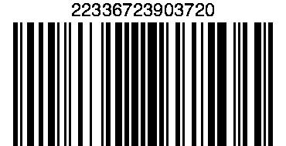
UD000BN | 22336723903060 |  | ภาณุพงศ์ ชูจิตร (1 Set) | 10540 | 66835427819 | Samut Prakarn | Bang Phli 10540 |  | อู่รถเมล์100ม.8ต.บางแก้วอ.บางพลีจ.สมุทรปารการ10540 |  |  | 489 | 普货 |  | 嫁接剪 | Grafting scissors | 1 | 489 | THB | Set/1 | 1 | 嫁接剪 | 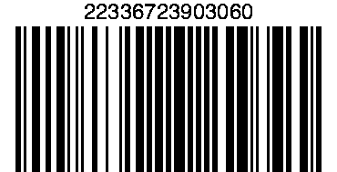
UD000BN | 22336723903052 |  | นายชาญยุศฐ์์ ภาษิต (1 Set) | 34190 | 66879596045 | Ubon Ratchathani | Warin Chamrap 34190 |  | 83 ถ.เทศบาล26 อ.วารินชำราบ จ.อุบลราชธานี 34190 |  |  | 489 | 普货 |  | 嫁接剪 | Grafting scissors | 1 | 489 | THB | Set/1 | 1 | 嫁接剪 | 
UD000BN | 22336723903048 |  | วีระ ภักดีอักษร (1 Set) | 30130 | 66892051105 | Nakhon Ratchasima | Pak Chong 30130 |  | 173 ม.11 บ้านซับสำราญ ต.วังกะทะ อ.ปากช่อง จ.นครราชสีมา 30130 |  |  | 489 | 普货 |  | 嫁接剪 | Grafting scissors | 1 | 489 | THB | Set/1 | 1 | 嫁接剪 | 
UD000BN | 22336723902850 |  | นิธูร รอดจิตต์ (1 Set) | 84000 | 66895948899 | Surat Thani | Mueang Surat Thani 84000 |  | 224/34 ม.4 ถ.โฉลกรัฐ.7 ต.มะขามเตี้ย อ.เมือง จ.สุราษฎร์ธานี 84000 |  |  | 489 | 普货 |  | 嫁接剪 | Grafting scissors | 1 | 489 | THB | Set/1 | 1 | 嫁接剪 | 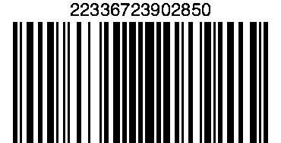
UD000BN | 22336723902807 |  | กมล วงศ์ณรัน์ (1 Set) | 45130 | 66817990674 | Roi Et | Suwannaphum 45130 |  | 17 ม.17 บ.หนองข่า ต.สระคู อ.สุวรรณภูมิ จ.ร้อยเอ็ด 45130 |  |  | 489 | 普货 |  | 嫁接剪 | Grafting scissors | 1 | 489 | THB | Set/1 | 1 | 嫁接剪 | 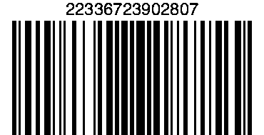
UD00813 | 602912193892901 |  | วิไลวรรณ มีบุ (2 V -White-piece/1 UO-Blue-piece) | 42130 | 66899423622 | Loei | Wang Saphung 42130 |  | ร.พ วังสะพุง ต.วังสะพุง อ.วังสพุง จ.เลย 42130 |  |  | 1200 | 普货 |  | 软硅胶马桶盖 | Soft silicone toilet seat | 3 | 1200 | THB | V -White-piece/2, UO-Blue-piece/1 | 3 | V型白色/2； UO型蓝色/1 | 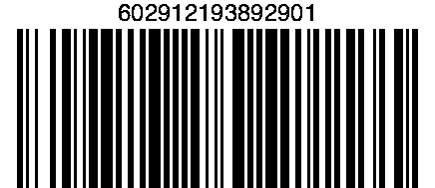
UD00813 | 602912193892501 |  | จินดา จิณณธนพงษ์ (2 V -White-piece) | 83110 | 66894744200 | Phuket | Thalang 83110 |  | 55/211 ม.1 เคหะภูเก็ต2 ต.ศรีสุนทร อ.ถลาง จ.ภูเก็ต 83110 |  |  | 1000 | 普货 |  | 软硅胶马桶盖 | Soft silicone toilet seat | 2 | 1000 | THB | V -White-piece/2 | 2 | V型白色/2 | 
UD00813 | 602912193891510 |  | Supranee Thammavijitdej (1 V -White-piece/2 V -Blue-piece) | 10150 | 66629569542 | Bangkok | Bangbon 10150 |  | สุปราณี ธรรมวิจิตเดช 32/2 ม.พระปิ่น 5 ซ.เอกชัย 109 ถนนเอกชัย แขวงบางบอนใต้ เขตบางบอน กรุงเทพมหานคร 10150 โทร.062-956-9542 |  |  | 1200 | 普货 |  | 软硅胶马桶盖 | Soft silicone toilet seat | 3 | 1200 | THB | V -White-piece/1, V -Blue-piece/2 | 3 | V型白色/1; V型蓝色/2 | 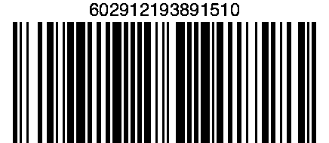
UD00813 | 602912193891492 |  | วรรณวิทย์ เดชารักษ์ (1 UO-White-piece) | 10900 | 66815840916 | Bangkok | Chatuchak 10900 |  | 654|1 ซ.2เหนือ ถ.เทศบาลนิมิตรเหนือ ประชานิเวศน์1 จัตุจักร กทม10900 |  |  | 690 | 普货 |  | 软硅胶马桶盖 | Soft silicone toilet seat | 1 | 690 | THB | UO-White-piece/1 | 1 | UO型白色/1 | 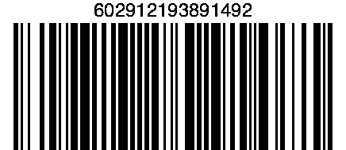
UD00813 | 602912193888789 |  | กรวิกา คำสมมาตย์ (2 UO-White-piece) | 21150 | 66899344682 | Rayong | Mueng Rayong 21150 |  | 2/87ม.ดวงตะวัน ถ.วัดโขดหิน ต.เนินพระ อ.เมือง จ.ระยอง 21150 |  |  | 1000 | 普货 |  | 软硅胶马桶盖 | Soft silicone toilet seat | 2 | 1000 | THB | UO-White-piece/2 | 2 | UO型白色/2 | 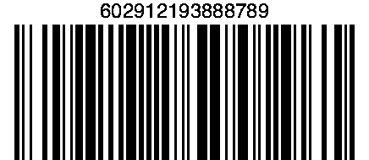
UD00813 | 602912193888566 |  | โสภา​ ไช​ยสุ​ (1 V -Blue-piece/1 V -White-piece) | 50160 | 66818853946 | Chiang Mai | Chomthong 50160 |  | บ้านเลขที่​1​บ้านแท่น​ดอกไม้​หมู่​ที่​6​ต.สบ​เตี้ย​ะ​อ.จอมทอง​ จ.เชียงใหม่​50160​ |  |  | 1000 | 普货 |  | 软硅胶马桶盖 | Soft silicone toilet seat | 2 | 1000 | THB | V -Blue-piece/1, V -White-piece/1 | 2 | V型白色/1; V型蓝色/1 | 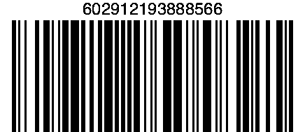
UD00813 | 602912193888554 |  | ธิดารัตน์ บุบผาเดช (1 V -White-piece/1 UO-White-piece) | 10150 | 66845282368 | Bangkok | Bang Khun Thian 10150 |  | 16/336 ซ.เทียนทะเล26 ถ.บางขุนเทียน-ชายทะเล เเขวงท่าข้าม เขตบางขุนเทียน กรุงเทพฯ 10150 |  |  | 1000 | 普货 |  | 软硅胶马桶盖 | Soft silicone toilet seat | 2 | 1000 | THB | V -White-piece/1, UO-White-piece/1 | 2 | V型白色/1; UO型白色/1 | 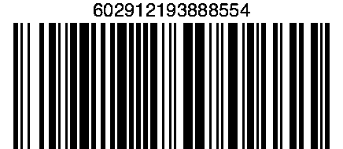
UD00813 | 602912193888540 |  | ศุภลักษณ์ อุดมทรัพย์ (1 V -White-piece/1 V -Blue-piece) | 83000 | 66898719789 | Phuket | Mueang Phuket 83000 |  | 3/33 ซ.สาครเขต ถ.เทพกระษัตรี ต.รัษฎา อ.เมือง จ.ภูเก็ต 83000/ |  |  | 1000 | 普货 |  | 软硅胶马桶盖 | Soft silicone toilet seat | 2 | 1000 | THB | V -White-piece/1, V -Blue-piece/1 | 2 | V型白色/1; V型蓝色/1 | 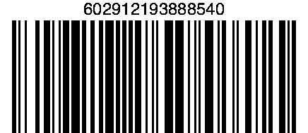
UD00813 | 602912193888511 |  | พักคร์วิภา สืทธิ (2 V -White-piece) | 50000 | 66818827362 | Chiang Mai | Mueang Chiang Mai 50000 |  | 24/89 ถนนชลประทาน ต ช้างเผือก อ เมือง จเชียงใหม่50000 |  |  | 1000 | 普货 |  | 软硅胶马桶盖 | Soft silicone toilet seat | 2 | 1000 | THB | V -White-piece/2 | 2 | V型白色/2 | 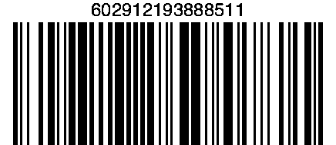
UD00813 | 602912193888510 |  | นพรัตน์ (2 UO-Blue-piece) | 61000 | 66947546137 | Uthai Thani | Mueang Uthai Thani 61000 |  | 38 หมู่2 ต.สะแกกรัง อ.เมือง จ.อุทัยธานี 61000 |  |  | 1000 | 普货 |  | 软硅胶马桶盖 | Soft silicone toilet seat | 2 | 1000 | THB | UO-Blue-piece/2 | 2 | UO型蓝色/2 | 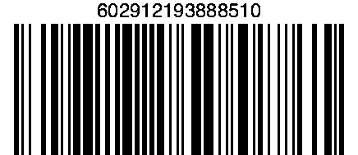
UD00813 | 602912193888503 |  | Patty Pond (พรพนา ตาทิพย์) (1 V -Blue-piece) | 11120 | 66909381059 | Nonthaburi | Pak Kret 11120 |  | 2/355 คอนโดเมืองทองธานี P1 ชั้น6/31 ถ.ป็อปปูล่า6 ต.บางพูด อ.ปากเกร็ด จ.นนทบุรี 11120 |  |  | 690 | 普货 |  | 软硅胶马桶盖 | Soft silicone toilet seat | 1 | 690 | THB | V -Blue-piece/1 | 1 | V型蓝色/1 | 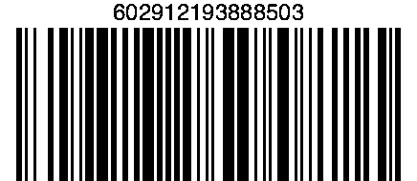
UD0086E | 599512055897419 |  | วิเชียร จั่นบำรุง (1 Box) | 13190 | 66945531322 | Ayutthaya | Bang Srai 13190 |  | 69 หมู่ 2 ต.ห่อหมก อ.บางไทร จ.พระนครศรีอยุธยา 13190 |  |  | 650 | 普货 |  | USB剃毛器 | USB shaver | 1 | 650 | THB | Box/1 | 1 | USB剃毛器 | 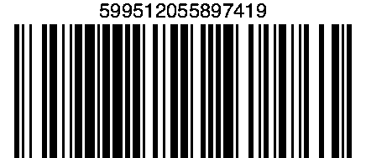
UD0086E | 599512055897058 |  | สำราญ พงษ์ปวง (2 Box) | 50180 | 66898541413 | Chiang Mai | Mae Rim 50180 |  | 222/368 หมู่บ้านกาญจน์กนกทาวน์ 2 ต.แม่สา อ.แม่ริม จ.เชียงใหม่ 50180 |  |  | 1100 | 普货 |  | USB剃毛器 | USB shaver | 2 | 1100 | THB | Box/2 | 2 | USB剃毛器 | 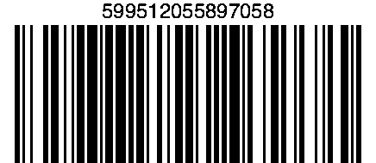
UD0086E | 599512055896932 |  | วรรณิสา สัจจเขต (1 Box) | 10250 | 66878015373 | Bangkok | Prawet 10250 |  | 151-153 นัมเบอร์วันอพาร์ทเม้น ตึก17ห้อง226 แขวงดอกไม้ เขตประเวศ กรุงเทพฯ 10250 |  |  | 650 | 普货 |  | USB剃毛器 | USB shaver | 1 | 650 | THB | Box/1 | 1 | USB剃毛器 | 
UD0086E | 599512055897607 |  | จตุคม ศรีอัญชลี (1 Box) | 10250 | 66863212180 | Bangkok | Prawet 10250 |  | 18/290 ซอย 4/2 หมู่บ้านเดอะเมโทรพระราม 9 เลียบถนนมอเตอร์เวย์ขาเข้า แขวงประเวศ เขตประเวศ กรุงเทพฯ 10250 |  |  | 650 | 普货 |  | USB剃毛器 | USB shaver | 1 | 650 | THB | Box/1 | 1 | USB剃毛器 | 
UD0086E | 599512055897557 |  | นาย กรัณยู วรรณรัตน์ (1 Box) | 10510 | 66818065556 | Bangkok | Khlong Sam Wa 10510 |  | 38/213 ม.เคชี5 ซ13 ถนนพระยาสุเรนทร์40แขวงสามวาตะวันตก เขตคลองสามวา กรุงเทพฯ10510 |  |  | 650 | 普货 |  | USB剃毛器 | USB shaver | 1 | 650 | THB | Box/1 | 1 | USB剃毛器 | 
UD008QE | 503811196902765 |  | ชลิตา ปริมล (1 Pink-Set) | 20150 | 66979189824 | Chonburi | Bang Lamung 20150 |  | 98/70 ม.ฮิลไซด์วิลเลจ ม.13 ต.หนองปรือ อ.บางละมุง จ.ชลบุรี 20150 |  |  | 450 | 普货 |  | USB充电牙刷 | USB Charging Toothbrush | 1 | 450 | THB | Pink-Set/1 | 1 | USB充电牙刷--粉色 | 